A1_ใบสั่งงาน
A1
บริษัท แวตสก้า จำกัด/ Vatska Company Limited 53/2 ต. อ้อมเกร็ด อ. ปากเกร็ด จ. นนทบุรี 11120/ 53/2 T. Om-Kred A. Pakkred Nonthaburi 11120 Thailand โทร. +662 9244161 อีเมล: sales@vatska.com/ Tel: +662 9244161 E-mail: sales@vatska.com

ใบขอเบิกวัตถุดิบและวัสดุสิ้นเปลืองในการผลิต (Request Material tools and other supplies) Request Inventory |  |  |  |  |  | PART NO. | P-1/8-2-W6
แผนก/ Department: CONTRACT Manufacturing |  |  |  |  | เลขที่/ No.: RI | WCB | 20260810
ชื่อลูกค้า/ Customer Name: WELCO Japan |  |  |  |  | วันที่/ Date: |  | 2026-10-08
ASSY JOB No WCB |  | 2026xxx |  |  | จำนวน assy ที่ต้องการ / QTY |  | 2,000
รายการเบิกวัสดุที่ใช้ในการผลิต |  |  |  |  | ความยาวสายยางต่อเส้น |  | 141
ลำดับ No. | รายการที่ขอเบิก Description | LOT NO. | จำนวนที่ขอเบิก Quantity Required | จำนวนที่ได้รับ Quantity Receipt | จำนวนที่ขอเบิกเพิ่ม Additional | หน่วยนับ UOM | จำนวน Assy ที่ควรได้
1 | สายยาง Pharmed /AY242007 |  | 19 |  |  | กล่อง | 2,054
 | ID 1/8 (3.2 mm) x OD 1/4 (6.4 mm)
2 | ข้อต่อพลาสติกเกลียวตัวผู้ |  | 4,000 |  |  | ชิ้น
3 | สายรัดไนล่อน |  | 40 |  |  | ถุง

อุปกรณ์ที่ใช้ในการผลิต
ลำดับ No. | รายการที่ขอเบิก Description | จำนวนที่ขอเบิก Quantity Required | หน่วยนับ UOM | สภาพพร้อมใช้งานหรือไม่(Y/N) | จำนวนที่ได้รับ Quantity Receipt | แก้ไขโดย
1 | ปืนดึงสายรัด | 1 | UN
2 | ไม้บรรทัดเหล็ก | 1 | UN
3 | Jig Cutting | 1 | UN
4 | Jig Insertion | 1 | UN
5 | คีมตัดเคเบิ้ลไทร์ | 1 | UN
6 | โต๊ะ QC | 1 | UN

รายการสิ้นเปลือง
ลำดับ No. | รายการที่ขอเบิก Description | จำนวนที่ขอเบิก Quantity Required | หน่วยนับ UOM | คุณภาพของอุปกรณ์ OK/ NG | จำนวนที่ได้รับ Quantity Receipt | เบิกโดย
1 | ขวดพลาสติค Ethanol 99% | 1 | UN
2 | พู่กัน | 1 | UN
3 | หมวกคลุมผม | 1 | UN
4 | เสื้อคลุม | 1 | UN
5 | หน้ากาก | 1 | UN

ผู้ขอเบิก/ ผู้จัดทำ/ Prepared By |  |  | ผู้จ่ายสินค้า/ Payer By |  |  | ผู้อนุมัติ/ Approver
............................................................... |  |  | .................................................... |  |  | ....................................................
.........../.........../.......... |  |  | .........../.........../.......... |  |  | .........../.........../..........
วันที่/ Date |  |  | วันที่/ Date |  |  | วันที่/ Date
หมายเหตุ
1. สายยาง 1 กล่อง ตัดได้ 105 ชิ้น |  |  | 2. รายการที่ต้องใช้ในการประกอบสายยาง ได้แก่ |  |  | ( สายยาง, fitting, Collar, Cable tie)
3. เปลี่ยนใบมีดทุก 5 Job order

A2_QC ถุงเล็ก
A 2
 |  |  | Vatska Company Limited
 |  |  | 53/2 T.Om-kred, A.Pakkred,Nonthaburi
 |  |  | Tel +66 29244161 sales@vatska.com

รายงานตรวจสอบคุณภาพการประกอบ (QC Assembly report) |  |  | เลขที่/ No.: QC | 20260810
Customer WELCO |  |  | ASSY JOB NO | 2026xxx
จำนวน assy ที่ตรวจสอบ / QTY |  | 2,000.00 | วันที่ตรวจสอบ | 46303
PART NO |  | P-1/8-2-W6

141 ±/-1 mm
ลำดับที่ | รายละเอียด | จุดสังเกต | จำนวนที่ตรวจสอบ | จำนวนที่ผ่าน | จำนวนที่คัดออก | ผู้ตรวจสอบ
Cutting |  | ความยาวสายยาง 10 ชิ้นแรกต้องอยู่ในช่วง 141+/- 0.8 มม. โดยเลือกใช้แท่งสีดำกำหนดระยะที่เหมาะสมกับสายยาง
 |  | ปลายเรียบตรง
Torque setting | 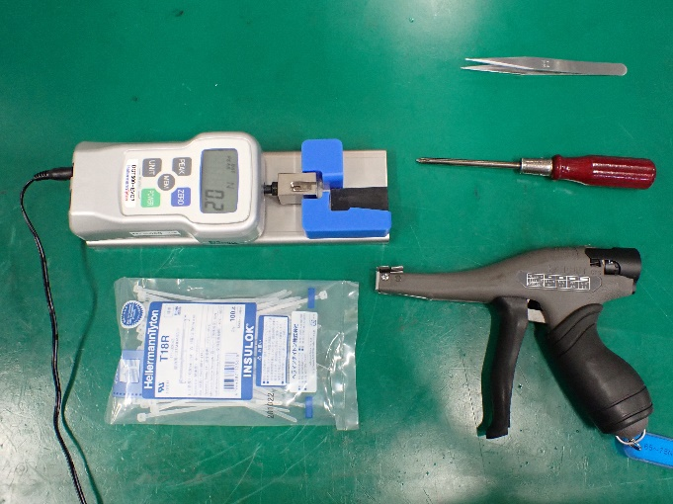 | วัดค่าแรงดึงของปืนยิงเคเบิ้ลไทร์ให้ได้ตามค่าที่กำหนด 65-75 Nm
Not Good
Assembly |  | เมื่อประกอบเสร็จ สายยางต้องไม่พับงอ และข้อต่อพลาสติค 2 ข้างต้องอยู่ในระนาบเดียวกัน ไม่เผยอเกิน 2 มม
Not Good
Not Good
Cable tie
 |  | เคเบิ้ลไทร์ ต้องอยู่ในสภาพที่สมบูรณื เป็นแนวตรง หัวต้องไม่ห่างจากขอบข้อต่อไม่เกิน2 มม
Not Good
Not Good
Assembly |  | เมื่อประกอบเสร็จ และมองจากด้านหน้า หัวของเคเบิ้ลไทร์ต้องอยู่ในขอบของข้อต่อ ตามภาพ
Not Good
 |  | เมื่อประกอบเสร็จ และมองจากด้านล่าง หัวของเคเบิ้ลไทร์ต้องอยู่ในขอบของข้อต่อ ตามภาพ
141 ±/-1 mm
 |  | เมื่อประกอบเสร็จสมบูรณ์ ความยาวจากขอบสายยางด้านหนึ่งถึงอีกด้านต้องมีความยาวระหว่าง 140-142 มม
Testing |  | เมื่อประกอบเสร็จและหมุนเกลียวข้อต่อตัวเมียแล้ว นำไปทดสอบ ต้องไม่มีลมรั่ว และ ไฟของเครื่องทดสอบมีสีเขียว

P2_QC กล่อง
P2
 |  |  |  | Vatska Company Limited
 |  |  |  | 53/2 T.Om-kred, A.Pakkred,Nonthaburi
 |  |  |  | Tel +66 29244161 sales@vatska.com
Packing Report
Date Of Packing: |  |  | PACKING JOB NO
 |  |  |  | (PYYMMDD/xxxx)
PART NO |  | P-1/8-2-W6
จำนวนถุงที่ตรวจสอบ / QTY |  | 200

List | Process | Description | Point | Qty rejected | Completed by
1 | Bag Labeling | 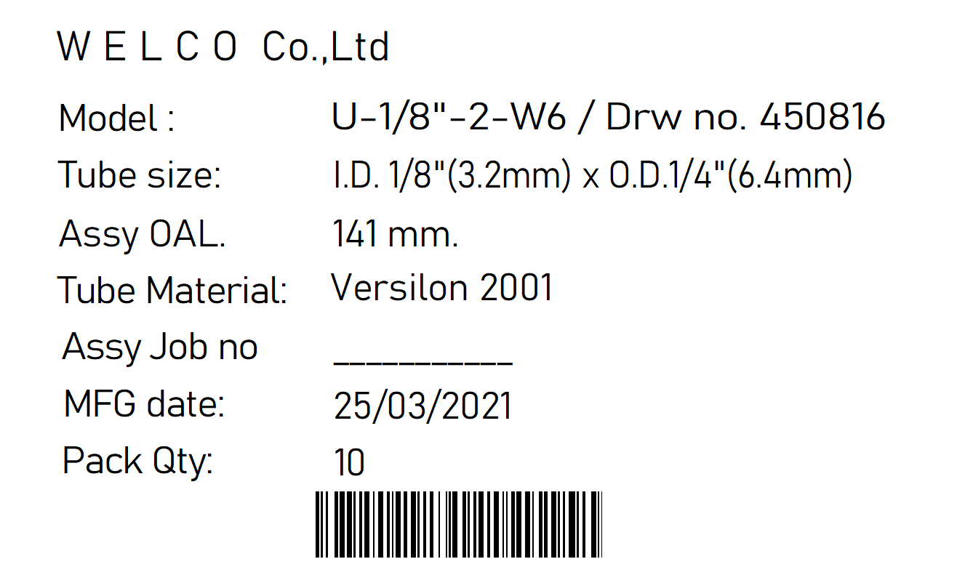 | Label is placed in the center of the bag
 |  |  | Label size : 5* 8.5 cm is correct
 |  |  | Packing job no is correct/ pack of 10
 |  |  | Lot number is specified correctly
2 | Baging | 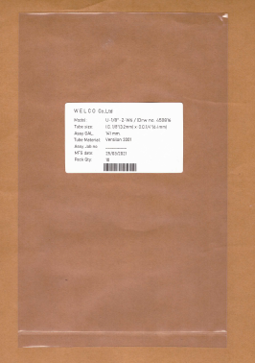 | Bag size : 15*23 cm is correct
 |  |  | The assy is fixed in position
 |  |  | The assy are all in the same direction
 |  |  | Bag Qty: 10 assy
3 | Box |  | Box size :___________________________
 |  |  | Box Qty_____________________
 |  |  | Shipping document attached (Y/N)

 |  |  | QC by | ….........................................................

